Hoja1
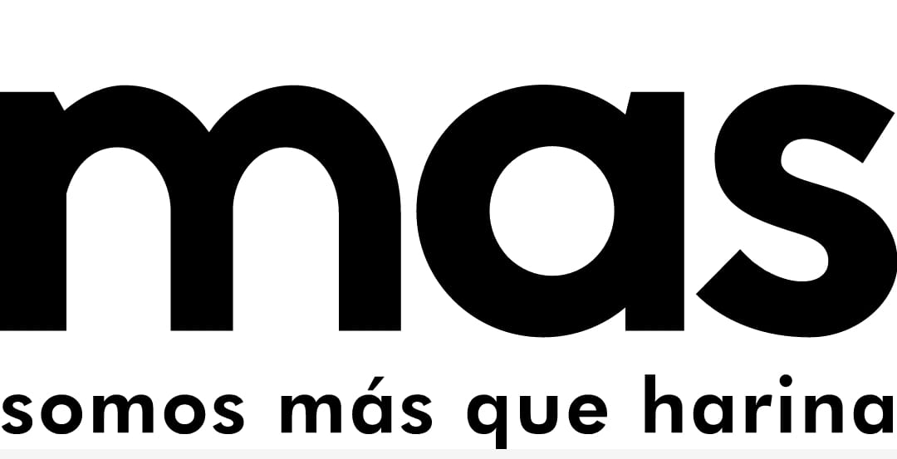 |  | Programa Gestion de la Produccion"Control Porduccion Premezclas y Harinas Especiales" |  |  |  |  |  | Codigo: | OPE-GP-FO-015
 |  |  |  |  |  |  |  | Version: | 3
 |  |  |  |  |  |  |  | Fecha: | 15/05/2025
 |  |  |  |  |  |  |  | Pagina: | 1 de 1
Consecutivo de Produccion # |  |  |  |  |  |  | Fecha
 |  |  |  |  |  |  | 2026-01-19

ITEM | PRODUCTO |  | LOTE | CANTIDAD | HORA INICIO | HORA FINAL | OPERARIOS |  | N SAP
1 | HARINA INTEGRAL |  | 090126B | 15 | 10:18 | 10:59 | OLFER VARGAZ |  | 16648-40
2 | HARINA INTEGRAL |  | 190126B | 73 |  | 13:30 | OLFER Y JUAN |  | 16648-50
3
4
5
6
7
8
9
10
11
INSUMOS

ITEM | INSUMO | LOTE | CANTIDAD |  | ITEM | INSUMO |  | LOTE | CANTIDAD
1
1 | EMPAQUE MULTI | MP-02224 | 15
1 | MOGOLLA | 050126B | 1
1 | SALVADO | 130126B | 1
1 | HILO VERDE | MP-02234 | 0.08
1 | MEJORANTES | 060126B | 1
1 | ETIQUETA AZUL | MP-02231 | 15
1 | HARINA FUERTE | 251125B | 12

2 | MOGOLLA | 050126B | 5
2 | SALVADO | 130126B | 5
2 | EMPAQUE MULTI | MP-02224 | 73
2 | HILO VERDE | MP-02234 | 0.9
2 | MEJORANTE | 060126B-130126B | 3.185
2 | ETIQUETA AZUL | MP-02231 | 73
2 | HARINA FUERTE | 251125B | 60

 | OBSERVACIONES

 | 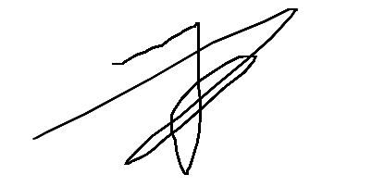

 | RESPONSABLE |  |  |  | JEFE DE PRODUCCION

